상품제안서
뉴스테들러 슈퍼스타 [레드] 베이직 | 상품코드: F04394

 |  |  |  |  |  |  | 02-412-0044 | www.easy1.co.kr
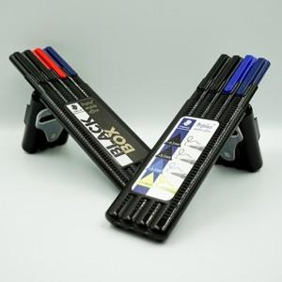

【상세/제작정보】 | 레드만 가능합니다.

【인쇄/포장옵션】 | 실크, 스티커 / 포장지포장

【공급단가】 | 수량 | 100~ | 300~ | 500~ | 1,000~ | 3,000~
*VAT별도 | 단가 | 3,780원 | 3,640원 | 3,510원 | 3,370원 | 3,240원

【상품 URL】 | https://easy1.co.kr:443/src/goods_detail.php?gdno=4394

